ПЛАН
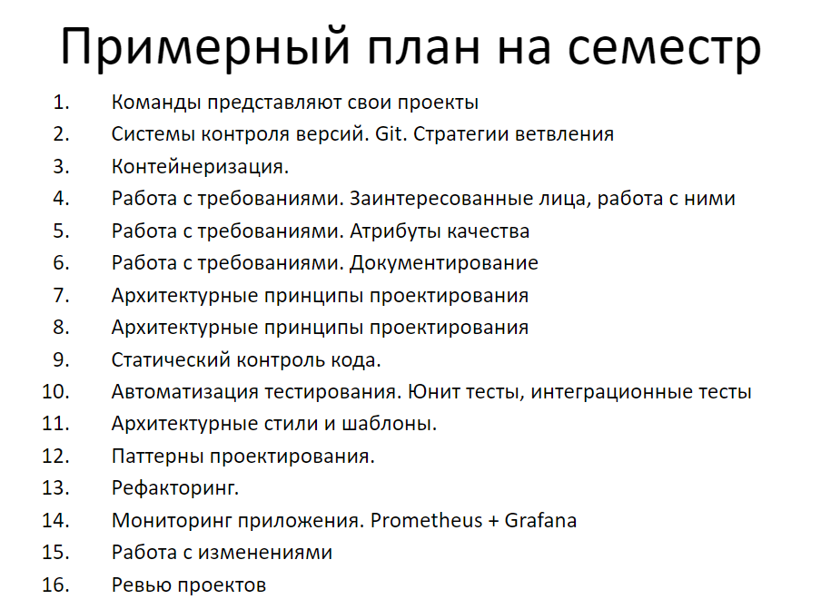
https://docs.google.com/spreadsheets/d/1VxuDNrjkHRCox5HYTKNbk90083LiMhJr/edit#gid=308634143
КОНТРОЛЬ УСПЕВАЕМОСТИ:
Текущее | 0.7
МАКС | 4

